상품제안서
리츠 로이로이 소가죽 각티슈케이스 라지 | 상품코드: F21216

 |  |  |  |  |  |  | 02-412-0044 | www.easy1.co.kr
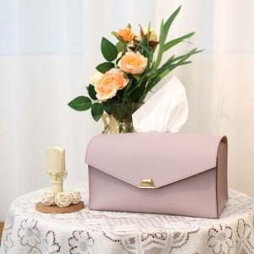

【상세/제작정보】

【인쇄/포장옵션】 | 불박 / 포장불가능

【공급단가】 | 수량 | 50~ | 100~ | 500~ | 1,000~ | 2,000~
*VAT별도 | 단가 | 36,850원 | 35,490원 | 34,120원 | 32,760원 | 31,940원

【상품 URL】 | http://www.easy1.co.kr/src/goods_detail.php?gdno=21216

